Hjelp
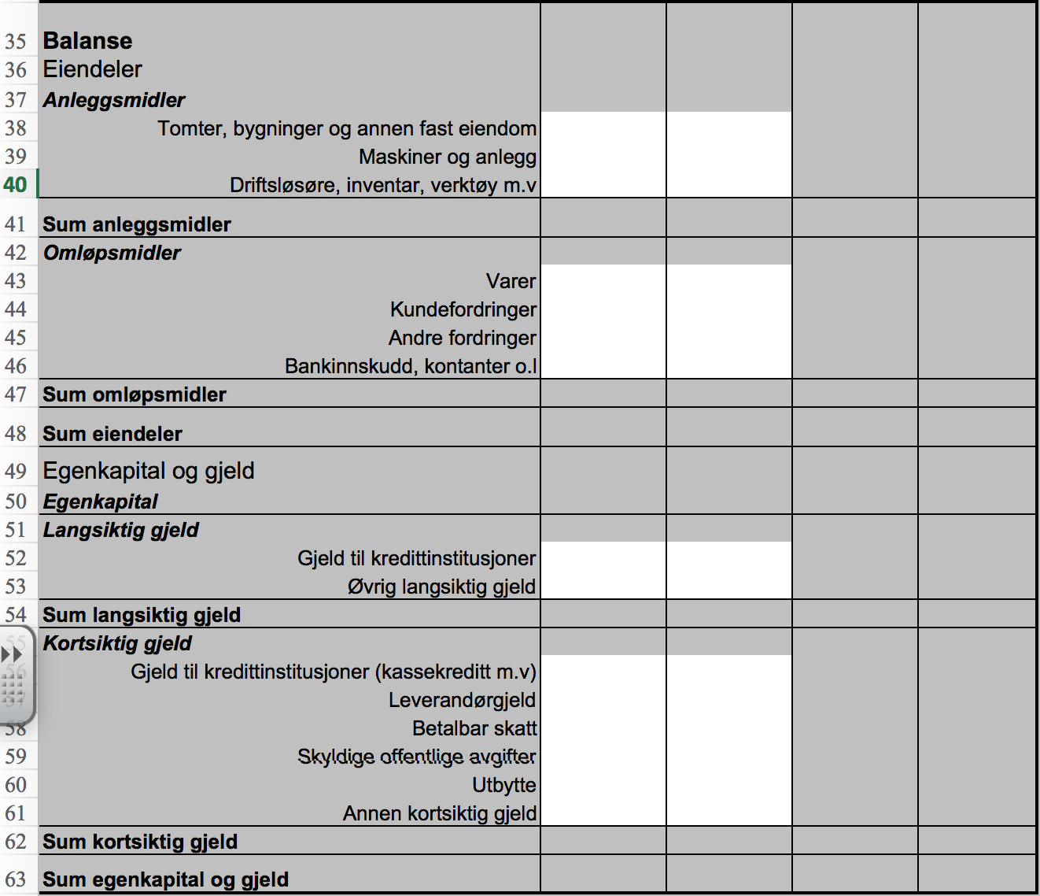
Hjelp til modellen Budsjettkontroll

Registrering av inndata

Modellen er bygget opp etter Norsk Standard for regnskapsrapporter. Du registrerer direkte fra rapporten i modellen. Tallene i bildet under er hentet fra eksamen i Økonomistyring H2014.
Dersom postene under driftskostnader ikke er oppgitt iht til NS, kan du endre tekstene i modellen. Som du ser i bildet under er disse med blå skrift.
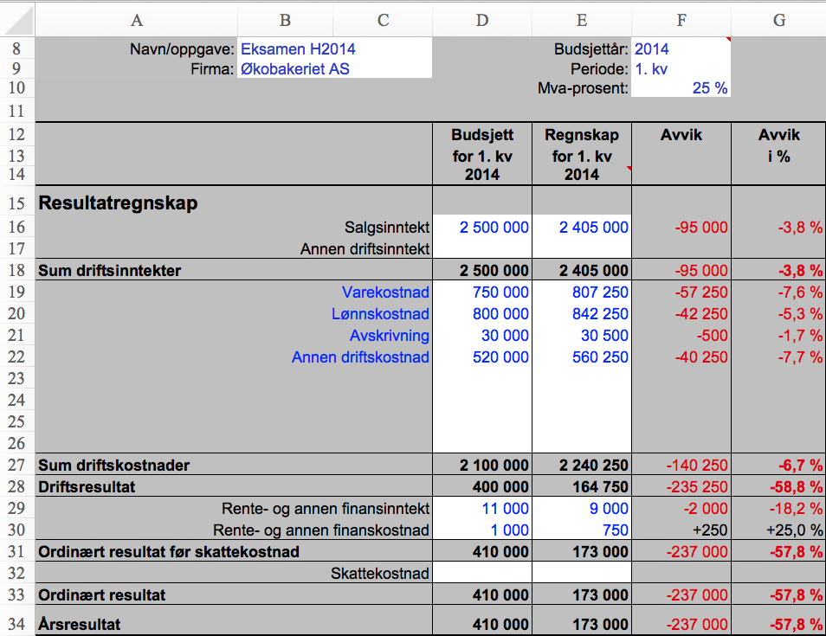

Inndata fra oppgaven

Modellen regner ut avvik i kroner og prosent. Modellen er bygget opp slik at negative tall betyr forverring, positive tall forbedring.

Du kan også legge inn balansetall i modellen. Modellen vil da også beregne noen sentrale nøkkeltall som kan du se på ved å klikke på knappen "Se på nøkkeltall". Balansetall legges inn i henhold til Norsk Standard.

